상품제안서
카카오프렌즈 70 데일리 암막 장우산 | 상품코드: S39634

 |  |  |  |  |  |  | 02-713-8555 | www.synergygift.co.kr
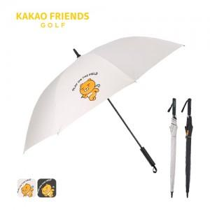

【상세/제작정보】 | <p><span style="font-size: 14pt;">※ 손잡이 UV컬러인쇄, 원단 컬러인쇄 별도 문의 바랍니다.</span></p><p><span style="font-size: 14pt;">※ 수량 미만 발주 희망시 별도 문의 바랍니다.</span></p>

【인쇄/포장옵션】 | 레이저, 원단1도인쇄 / 포장불가능

【공급단가】 | 수량 | 50~ | 100~ | 300~ | 500~ | 1,000~
*VAT별도 | 아이보리 | 23,000원 | 22,100원 | 20,800원 | 20,100원 | 19,600원
 | 블랙 | 23,000원 | 22,100원 | 20,800원 | 20,100원 | 19,600원

【상품 URL】 | https://www.synergygift.co.kr:443/src/goods_detail.php?gdno=39634

